AUDIFONOS
CODIGO | PROD | Precio Regular | Nombre comercial | Descripción
10080394 | 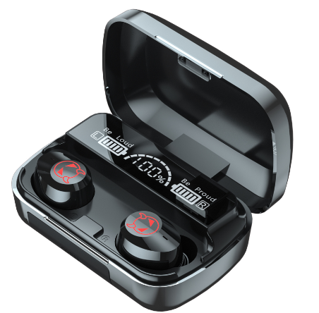 | S/ 65.00 | AUDIFONOS BLUETOOTH 3 EN 1 M23 CON POWER BANK COLOR NEGRO | Modelo: M23 Acabado: Ceramica Diseño: Tapa Espejo Excelentes bajos Sonido Estereo Ultra HD Microfono incluido (ambos lados) Sensores Tactiles: Con luz led, Pantalla Led Digital HD, Reducción del ruido exterior. Resistentes al Agua IPX6 (Salpicaduras y Sudor). Vinculación Automática al Celular, Laptop o PC. Conexión Instantánea (Solo enciende y listo). Hasta 10 metros de Distancia. Soporta Smartphones, Celulares, Laptops, entre otros.Sistemas Android, iOS, Windows, etc. Compatibilidad con el 99% de Dispositivos via Bluetooth. Incluye Banco de carga Color: Negro
10080395 | 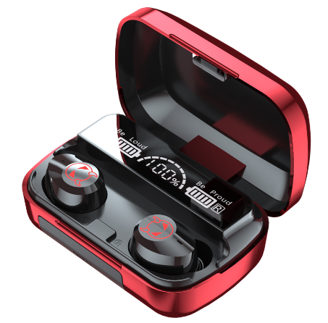 | S/ 65.00 | AUDIFONOS BLUETOOTH 3 EN 1 M23 CON POWER BANK COLOR ROJO | Modelo: M23 Acabado: Ceramica Diseño: Tapa Espejo Excelentes bajos Versión de Bluetooth: V5.2 Batería del contenedor de carga: 1200 mah Batería de los auriculares: 50 mah Tiempo de trabajo: alrededor de 4 a 5 horas Distancia de transmisión: unos 10 metrosPuerto de carga: TYPE-C Control táctil inteligente: Sí Versión de reducción de ruido: Sí Función de banco de energía: Sí Color: Rojo
10080396 | 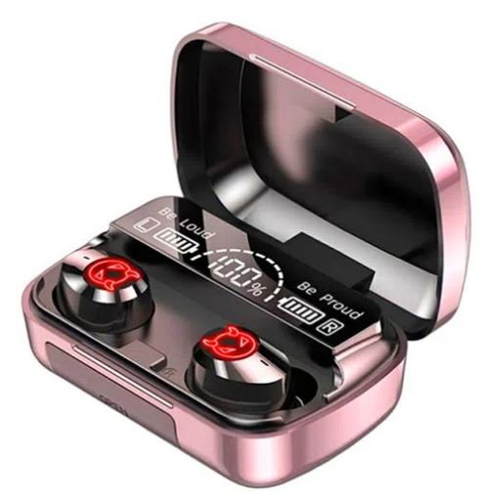 | S/ 65.00 | AUDIFONOS BLUETOOTH 3 EN 1 M23 CON POWER BANK COLOR ORO ROSA | Modelo: M23 Acabado: Ceramica Diseño: Tapa Espejo Excelentes bajos Versión de Bluetooth: V5.2 Batería del contenedor de carga: 1200 mah Batería de los auriculares: 50 mah Tiempo de trabajo: alrededor de 4 a 5 horas Distancia de transmisión: unos 10 metrosPuerto de carga: TYPE-C Control táctil inteligente: Sí Versión de reducción de ruido: Sí Función de banco de energía: Sí Color: Oro Rosa
10080397 | 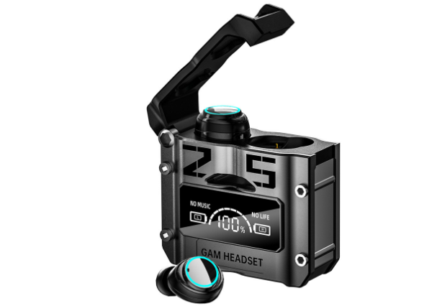 | S/ 55.00 | AUDIFONO BLUETOOTH V5.2 GAMER M25 NEGRO | Audifonos: M25 Versión de Bluetooth: V5.2 Batería del contenedor de carga: 800mah Batería de los auriculares: 50mah Tiempo de trabajo: alrededor de 4 a 5 horas Distancia de transmisión: unos 10 metros Puerto de carga: TIPO-C Control táctil inteligente: Sí Versión de reducción de ruido: Sí Función de banco de energía: Sí Color: Negro
10080398 | 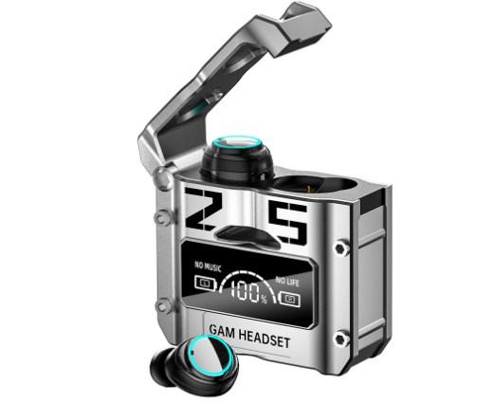 | S/ 55.00 | AUDIFONO BLUETOOTH V5.2 GAMER M25 PLATA | Audifonos: M25 Versión de Bluetooth: V5.2 Batería del contenedor de carga: 800mah Batería de los auriculares: 50mah Tiempo de trabajo: alrededor de 4 a 5 horas Distancia de transmisión: unos 10 metros Puerto de carga: TIPO-C Control táctil inteligente: Sí Versión de reducción de ruido: Sí Función de banco de energía: Sí Color: Plata
10080399 | 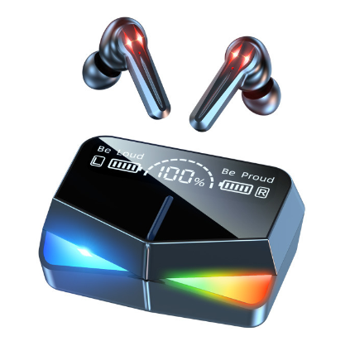 | S/ 55.00 | AUDIFONO HANDS UP M28 GAMER CON ESPEJO POWER BANK | Audifonos M28: Versión de Bluetooth: V5.2 Batería del contenedor de carga: 1200mah Batería de los auriculares: 50mah Tiempo de trabajo: alrededor de 4 a 5 horas Distancia de transmisión: unos 10 metros Puerto de carga: TIPO-C Control táctil inteligente: Sí Versión de reducción de ruido: Sí Función de banco de energía: Sí
10080400 | 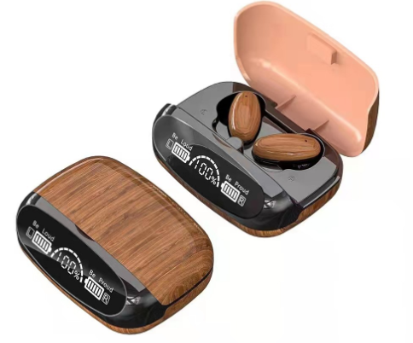 | S/ 70.00 | AUDIFONOS BLUETOOTH IMPERMEABLES M35 CON POWER BANK - Cedro | Audífono M35: Versión de Bluetooth: V5.2 Batería del contenedor de carga: 1200mah Batería de los auriculares: 50mah Tiempo de trabajo: alrededor de 4 a 5 horas Distancia de transmisión: unos 10 metros Puerto de carga: TIPO-C Control táctil inteligente: Sí Versión de reducción de ruido: Sí Función de banco de energía: Sí Color: Cedro
10080401 | 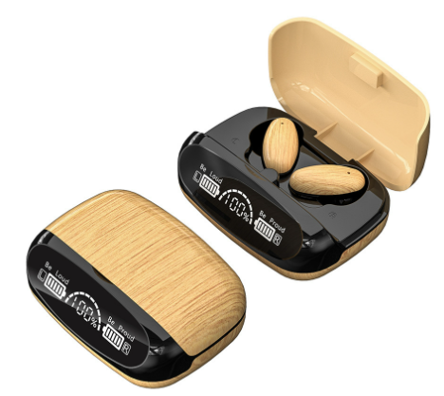 | S/ 70.00 | AUDIFONOS BLUETOOTH IMPERMEABLES M35 CON POWER BANK - Arena | Audífono M35: Versión de Bluetooth: V5.2 Batería del contenedor de carga: 1200mah Batería de los auriculares: 50mah Tiempo de trabajo: alrededor de 4 a 5 horas Distancia de transmisión: unos 10 metros Puerto de carga: TIPO-C Control táctil inteligente: Sí Versión de reducción de ruido: Sí Función de banco de energía: Sí Color: Arena
10080402 | 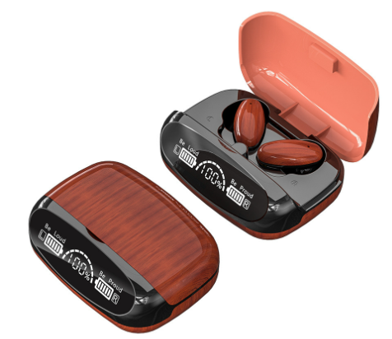 | S/ 70.00 | AUDIFONOS BLUETOOTH IMPERMEABLES M35 CON POWER BANK - Caoba | Audífono M35: Versión de Bluetooth: V5.2 Batería del contenedor de carga: 1200mah Batería de los auriculares: 50mah Tiempo de trabajo: alrededor de 4 a 5 horas Distancia de transmisión: unos 10 metros Puerto de carga: TIPO-C Control táctil inteligente: Sí Versión de reducción de ruido: Sí Función de banco de energía: Sí Color: Caoba
10080403 |  | S/ 45.00 | AUDIFONO BLUETOOTH V5.3 TWS M90 PRO AUDIO STEREO CON POWER BANK | Versión de Bluetooth: V5.2 Colores: color negro como imagen Batería del contenedor de carga: 800mah Batería de los auriculares: 30mah Tiempo de trabajo: alrededor de 2 a 3 horas Distancia de transmisión: unos 10 metros Puerto de carga: TIPO-C Control táctil inteligente: Sí Versión de reducción de ruido: Sí Función de banco de energía: Sí Pantalla LED con indicador de Carga de Powerbank y Audifonos Conexión y sincronización automática Tapadera Slider deslisante de la Powerbank

